работа с таблицами
Динамика продаж по городам
 | Работа с таблицами, диаграмма |  |  |  |  |  |  |  |  |  |  |  |  |  |  | 7 | Создать диаграмму (гистаграмма линейчатая) по табл. 2 (название города, сумма), добавить подписи данных.
 |  |  |  |  |  |  |  | Таблица-2 |  |  |  | Таблица-3
1 | Подставьте в таблицу 1 названия городов из таблицы 2 в соответствии с кодом города |  |  |  |  |  |  | Код города | Название города | Сумма | Ранг | Условие | Статус
2 | Посчитайте суммы реализации по каждому городу из таблицы 1 и подставьте значения в таблицу 2 |  |  |  |  |  |  | 1 | Москва | 240,320,963 | 8 | больше 5 млн | А | 5,000,000
3 | Проставьте в таблице 1 статус каждой строки из таблицы 3 в зависимости от суммы реализации |  |  |  |  |  |  | 2 | Санкт-Петербург | 224,997,697 | 9 | от 1 до 5 млн | Б | 1,000,000 | 5,000,000
 |  |  |  |  |  |  |  | 3 | Челябинск | 295,786,410 | 1 | меньше 1 млн | В | 1,000,000
4 | Проставить место по объёму реализации для каждой строки в таблице 1(по убыванию объема) |  |  |  |  |  |  | 4 | Архангельск | 271,035,716 | 2
5 | Найти города занявшие первые три места по объёмам реализации(табл.1) |  |  |  |  |  |  | 5 | Краснодар | 264,890,435 | 4
 |  |  |  |  |  |  |  | 6 | Владивосток | 243,156,318 | 7
 | место: | город: |  |  |  |  |  | 7 | Мурманск | 214,483,982 | 10
 | 1 | Челябинск |  |  |  |  |  | 8 | Новосибирск | 256,068,049 | 5
 | 2 | Архангельск |  |  |  |  |  | 9 | Тюмень | 269,061,092 | 3
 | 3 | Тюмень |  |  |  |  |  | 10 | Сочи | 249,391,138 | 6

6 | Найти количество Статусов А для городов Челябинск и Мурманск
 | статус: | А
 | город: | Челябинск | 19
 | город: | Мурманск | 13

 | Таблица-1
 | Код города | Название города | Кол-во | Цена | Реализация | Статус | Место по объёму реализации
 | 1 | Москва | 26 | 93,470 | 2,430,220 | Б | 410
 | 4 | Архангельск | 100 | 15,436 | 1,543,600 | Б | 551
 | 4 | Архангельск | 84 | 85,030 | 7,142,520 | А | 54
 | 1 | Москва | 58 | 17,080 | 990,640 | В | 675
 | 5 | Краснодар | 24 | 64,494 | 1,547,856 | Б | 549
 | 9 | Тюмень | 52 | 88,369 | 4,595,188 | Б | 188
 | 6 | Владивосток | 8 | 31,965 | 255,720 | В | 884 |  |  |  |  |  |  |  |  | *** конкретно "гистаграмма линейчатая" нет в списке, только по отдельности. Такая подойдет?
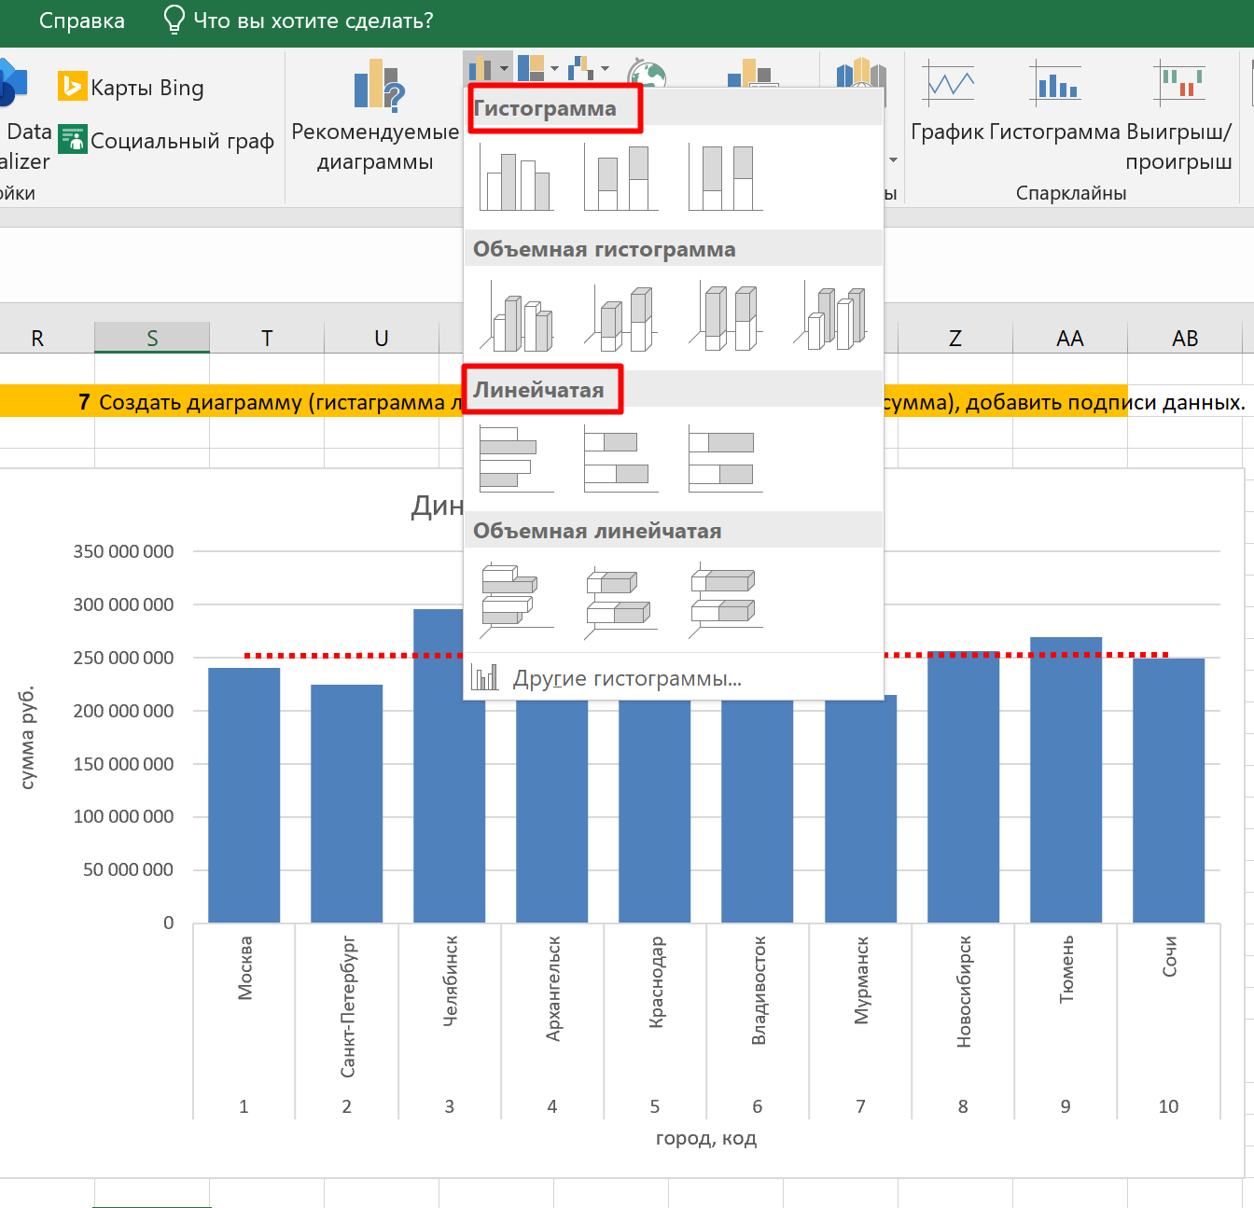
 | 9 | Тюмень | 71 | 99,825 | 7,087,575 | А | 55
 | 8 | Новосибирск | 56 | 70,360 | 3,940,160 | Б | 238
 | 10 | Сочи | 76 | 26,226 | 1,993,176 | Б | 480
 | 7 | Мурманск | 7 | 79,777 | 558,439 | В | 787
 | 7 | Мурманск | 79 | 99,983 | 7,898,657 | А | 31
 | 8 | Новосибирск | 33 | 59,856 | 1,975,248 | Б | 487
 | 7 | Мурманск | 62 | 13,577 | 841,774 | В | 707
 | 6 | Владивосток | 20 | 76,951 | 1,539,020 | Б | 553
 | 10 | Сочи | 51 | 57,536 | 2,934,336 | Б | 345
 | 10 | Сочи | 7 | 67,723 | 474,061 | В | 811
 | 7 | Мурманск | 89 | 76,144 | 6,776,816 | А | 68
 | 4 | Архангельск | 15 | 51,504 | 772,560 | В | 726
 | 3 | Челябинск | 63 | 67,867 | 4,275,621 | Б | 213
 | 3 | Челябинск | 10 | 61,505 | 615,050 | В | 769
 | 10 | Сочи | 90 | 45,225 | 4,070,250 | Б | 227
 | 4 | Архангельск | - | 20,725 | 0 | В | 992
 | 3 | Челябинск | 70 | 60,550 | 4,238,500 | Б | 216
 | 5 | Краснодар | 29 | 11,164 | 323,756 | В | 859
 | 4 | Архангельск | 40 | 41,872 | 1,674,880 | Б | 526
 | 8 | Новосибирск | 56 | 23,655 | 1,324,680 | Б | 602
 | 6 | Владивосток | 13 | 97,901 | 1,272,713 | Б | 614
 | 1 | Москва | 97 | 82,442 | 7,996,874 | А | 26
 | 3 | Челябинск | 72 | 94,804 | 6,825,888 | А | 67
 | 7 | Мурманск | 91 | 79,322 | 7,218,302 | А | 51
 | 1 | Москва | 45 | 5,272 | 237,240 | В | 888
 | 1 | Москва | 12 | 62,962 | 755,544 | В | 732
 | 6 | Владивосток | 11 | 80,082 | 880,902 | В | 695
 | 6 | Владивосток | 28 | 70,724 | 1,980,272 | Б | 485
 | 4 | Архангельск | 80 | 16,106 | 1,288,480 | Б | 608
 | 8 | Новосибирск | 93 | 1,093 | 101,649 | В | 946
 | 4 | Архангельск | 49 | 81,535 | 3,995,215 | Б | 233
 | 10 | Сочи | 11 | 49,566 | 545,226 | В | 792
 | 1 | Москва | 69 | 55,723 | 3,844,887 | Б | 245
 | 8 | Новосибирск | 34 | 77,563 | 2,637,142 | Б | 381
 | 1 | Москва | 20 | 82,926 | 1,658,520 | Б | 529
 | 9 | Тюмень | 36 | 70,746 | 2,546,856 | Б | 392
 | 8 | Новосибирск | 6 | 39,870 | 239,220 | В | 887
 | 10 | Сочи | 14 | 6,807 | 95,298 | В | 950
 | 4 | Архангельск | 25 | 80,879 | 2,021,975 | Б | 476
 | 2 | Санкт-Петербург | 8 | 51,584 | 412,672 | В | 832
 | 4 | Архангельск | 52 | 99,026 | 5,149,352 | А | 150
 | 8 | Новосибирск | 10 | 47,089 | 470,890 | В | 813
 | 7 | Мурманск | 65 | 24,543 | 1,595,295 | Б | 543
 | 9 | Тюмень | 31 | 51,809 | 1,606,079 | Б | 537
 | 10 | Сочи | 84 | 35,436 | 2,976,624 | Б | 337
 | 3 | Челябинск | 43 | 55,351 | 2,380,093 | Б | 416
 | 7 | Мурманск | 8 | 77,027 | 616,216 | В | 767
 | 8 | Новосибирск | 5 | 83,295 | 416,475 | В | 830
 | 8 | Новосибирск | 76 | 91,918 | 6,985,768 | А | 59
 | 2 | Санкт-Петербург | 48 | 51,832 | 2,487,936 | Б | 402
 | 4 | Архангельск | 78 | 10,557 | 823,446 | В | 713
 | 10 | Сочи | 69 | 43,544 | 3,004,536 | Б | 332
 | 3 | Челябинск | 97 | 62,405 | 6,053,285 | А | 103
 | 1 | Москва | 72 | 17,417 | 1,254,024 | Б | 616
 | 1 | Москва | 65 | 12,408 | 806,520 | В | 716
 | 7 | Мурманск | 51 | 69,919 | 3,565,869 | Б | 272
 | 4 | Архангельск | 41 | 11,244 | 461,004 | В | 818
 | 7 | Мурманск | 92 | 12,755 | 1,173,460 | Б | 631
 | 10 | Сочи | 72 | 30,573 | 2,201,256 | Б | 445
 | 3 | Челябинск | 57 | 27,631 | 1,574,967 | Б | 547
 | 7 | Мурманск | 76 | 27,241 | 2,070,316 | Б | 467
 | 6 | Владивосток | 61 | 25,116 | 1,532,076 | Б | 555
 | 6 | Владивосток | 70 | 35,183 | 2,462,810 | Б | 406
 | 4 | Архангельск | 72 | 12,470 | 897,840 | В | 692
 | 7 | Мурманск | 21 | 2,459 | 51,639 | В | 976
 | 7 | Мурманск | 77 | 37,998 | 2,925,846 | Б | 348
 | 8 | Новосибирск | 95 | 7,682 | 729,790 | В | 738
 | 5 | Краснодар | 1 | 86,296 | 86,296 | В | 955
 | 7 | Мурманск | 47 | 29,766 | 1,399,002 | Б | 582
 | 1 | Москва | 82 | 26,485 | 2,171,770 | Б | 451
 | 8 | Новосибирск | 56 | 53,748 | 3,009,888 | Б | 331
 | 8 | Новосибирск | 20 | 37,262 | 745,240 | В | 735
 | 7 | Мурманск | 6 | 33,128 | 198,768 | В | 904
 | 9 | Тюмень | 76 | 76,366 | 5,803,816 | А | 119
 | 8 | Новосибирск | 78 | 45,961 | 3,584,958 | Б | 271
 | 1 | Москва | 63 | 55,811 | 3,516,093 | Б | 281
 | 5 | Краснодар | 82 | 16,660 | 1,366,120 | Б | 590
 | 6 | Владивосток | 71 | 32,980 | 2,341,580 | Б | 428
 | 3 | Челябинск | 63 | 83,233 | 5,243,679 | А | 145
 | 7 | Мурманск | 25 | 49,402 | 1,235,050 | Б | 621
 | 10 | Сочи | 61 | 41,422 | 2,526,742 | Б | 395
 | 1 | Москва | 52 | 65,839 | 3,423,628 | Б | 292
 | 3 | Челябинск | 83 | 83,971 | 6,969,593 | А | 60
 | 7 | Мурманск | 2 | 70,998 | 141,996 | В | 930
 | 4 | Архангельск | 45 | 28,965 | 1,303,425 | Б | 604
 | 3 | Челябинск | 79 | 69,979 | 5,528,341 | А | 131
 | 2 | Санкт-Петербург | 90 | 97,003 | 8,730,270 | А | 15
 | 8 | Новосибирск | 43 | 79,297 | 3,409,771 | Б | 293
 | 4 | Архангельск | 68 | 84,626 | 5,754,568 | А | 122
 | 4 | Архангельск | 4 | 82,070 | 328,280 | В | 858
 | 5 | Краснодар | 56 | 43,253 | 2,422,168 | Б | 412
 | 10 | Сочи | 33 | 20,720 | 683,760 | В | 750
 | 8 | Новосибирск | 50 | 53,579 | 2,678,950 | Б | 373
 | 8 | Новосибирск | 20 | 28,281 | 565,620 | В | 782
 | 9 | Тюмень | 41 | 76,157 | 3,122,437 | Б | 322
 | 8 | Новосибирск | 5 | 35,148 | 175,740 | В | 912
 | 3 | Челябинск | 79 | 91,631 | 7,238,849 | А | 48
 | 9 | Тюмень | 26 | 90,883 | 2,362,958 | Б | 420
 | 9 | Тюмень | 76 | 75,839 | 5,763,764 | А | 121
 | 2 | Санкт-Петербург | 70 | 92,395 | 6,467,650 | А | 79
 | 4 | Архангельск | 4 | 72,763 | 291,052 | В | 868
 | 9 | Тюмень | 25 | 10,609 | 265,225 | В | 882
 | 2 | Санкт-Петербург | 82 | 59,029 | 4,840,378 | Б | 170
 | 7 | Мурманск | 72 | 49,455 | 3,560,760 | Б | 275
 | 6 | Владивосток | 69 | 11,437 | 789,153 | В | 720
 | 8 | Новосибирск | 46 | 96,772 | 4,451,512 | Б | 202
 | 8 | Новосибирск | 4 | 19,740 | 78,960 | В | 959
 | 8 | Новосибирск | 77 | 29,480 | 2,269,960 | Б | 434
 | 1 | Москва | 59 | 14,635 | 863,465 | В | 700
 | 4 | Архангельск | 86 | 84,110 | 7,233,460 | А | 49
 | 1 | Москва | 83 | 91,687 | 7,610,021 | А | 40
 | 2 | Санкт-Петербург | 77 | 33,516 | 2,580,732 | Б | 385
 | 5 | Краснодар | 80 | 60,658 | 4,852,640 | Б | 168
 | 5 | Краснодар | 82 | 93,406 | 7,659,292 | А | 38
 | 10 | Сочи | 35 | 42,456 | 1,485,960 | Б | 566
 | 2 | Санкт-Петербург | 22 | 71,985 | 1,583,670 | Б | 545
 | 8 | Новосибирск | 61 | 99,673 | 6,080,053 | А | 100
 | 7 | Мурманск | 7 | 32,845 | 229,915 | В | 894
 | 10 | Сочи | 74 | 79,432 | 5,877,968 | А | 112
 | 2 | Санкт-Петербург | 83 | 23,922 | 1,985,526 | Б | 484
 | 7 | Мурманск | 78 | 80,011 | 6,240,858 | А | 93
 | 6 | Владивосток | 92 | 14,123 | 1,299,316 | Б | 605
 | 8 | Новосибирск | 44 | 96,467 | 4,244,548 | Б | 215
 | 5 | Краснодар | 25 | 15,961 | 399,025 | В | 837
 | 10 | Сочи | 5 | 98,214 | 491,070 | В | 807
 | 3 | Челябинск | 63 | 1,305 | 82,215 | В | 957
 | 6 | Владивосток | 91 | 34,301 | 3,121,391 | Б | 323
 | 5 | Краснодар | 27 | 34,065 | 919,755 | В | 688
 | 5 | Краснодар | 97 | 78,828 | 7,646,316 | А | 39
 | 8 | Новосибирск | 22 | 78,436 | 1,725,592 | Б | 521
 | 1 | Москва | 43 | 67,739 | 2,912,777 | Б | 351
 | 8 | Новосибирск | 6 | 55,013 | 330,078 | В | 857
 | 10 | Сочи | 80 | 72,955 | 5,836,400 | А | 114
 | 4 | Архангельск | 36 | 48,899 | 1,760,364 | Б | 513
 | 9 | Тюмень | 30 | 25,566 | 766,980 | В | 728
 | 10 | Сочи | 78 | 4,631 | 361,218 | В | 846
 | 4 | Архангельск | 91 | 86,547 | 7,875,777 | А | 34
 | 9 | Тюмень | 59 | 49,527 | 2,922,093 | Б | 350
 | 6 | Владивосток | 23 | 23,224 | 534,152 | В | 796
 | 6 | Владивосток | 38 | 37,785 | 1,435,830 | Б | 575
 | 6 | Владивосток | 18 | 32,453 | 584,154 | В | 775
 | 4 | Архангельск | 77 | 1,458 | 112,266 | В | 940
 | 4 | Архангельск | 95 | 31,231 | 2,966,945 | Б | 338
 | 6 | Владивосток | 74 | 51,105 | 3,781,770 | Б | 251
 | 7 | Мурманск | 85 | 4,216 | 358,360 | В | 848
 | 8 | Новосибирск | 78 | 75,751 | 5,908,578 | А | 110
 | 2 | Санкт-Петербург | 11 | 62,357 | 685,927 | В | 747
 | 4 | Архангельск | 94 | 12,474 | 1,172,556 | Б | 632
 | 6 | Владивосток | 48 | 79,623 | 3,821,904 | Б | 247
 | 3 | Челябинск | 48 | 94,737 | 4,547,376 | Б | 193
 | 7 | Мурманск | 45 | 86,538 | 3,894,210 | Б | 240
 | 2 | Санкт-Петербург | 84 | 18,266 | 1,534,344 | Б | 554
 | 8 | Новосибирск | 25 | 49,994 | 1,249,850 | Б | 618
 | 7 | Мурманск | 93 | 47,134 | 4,383,462 | Б | 207
 | 7 | Мурманск | 14 | 69,557 | 973,798 | В | 680
 | 5 | Краснодар | 98 | 78,323 | 7,675,654 | А | 37
 | 2 | Санкт-Петербург | 45 | 65,239 | 2,935,755 | Б | 344
 | 10 | Сочи | 78 | 33,908 | 2,644,824 | Б | 379
 | 8 | Новосибирск | 48 | 36,458 | 1,749,984 | Б | 519
 | 6 | Владивосток | 54 | 24,693 | 1,333,422 | Б | 599
 | 7 | Мурманск | 27 | 16,646 | 449,442 | В | 825
 | 8 | Новосибирск | 4 | 40,877 | 163,508 | В | 919
 | 3 | Челябинск | 74 | 60,727 | 4,493,798 | Б | 198
 | 8 | Новосибирск | 78 | 39,117 | 3,051,126 | Б | 328
 | 5 | Краснодар | 79 | 33,436 | 2,641,444 | Б | 380
 | 5 | Краснодар | 5 | 33,072 | 165,360 | В | 918
 | 2 | Санкт-Петербург | 31 | 80,203 | 2,486,293 | Б | 403
 | 9 | Тюмень | 54 | 17,260 | 932,040 | В | 686
 | 9 | Тюмень | 26 | 14,051 | 365,326 | В | 844
 | 5 | Краснодар | 58 | 73,849 | 4,283,242 | Б | 211
 | 9 | Тюмень | 13 | 34,756 | 451,828 | В | 824
 | 1 | Москва | 12 | 46,694 | 560,328 | В | 783
 | 2 | Санкт-Петербург | 63 | 73,208 | 4,612,104 | Б | 186
 | 5 | Краснодар | 37 | 72,746 | 2,691,602 | Б | 371
 | 4 | Архангельск | 28 | 28,712 | 803,936 | В | 718
 | 9 | Тюмень | 33 | 18,638 | 615,054 | В | 768
 | 3 | Челябинск | 29 | 23,693 | 687,097 | В | 746
 | 3 | Челябинск | 83 | 53,092 | 4,406,636 | Б | 205
 | 7 | Мурманск | 91 | 23,017 | 2,094,547 | Б | 463
 | 9 | Тюмень | 81 | 56,436 | 4,571,316 | Б | 190
 | 8 | Новосибирск | 9 | 70,908 | 638,172 | В | 761
 | 8 | Новосибирск | 93 | 48,370 | 4,498,410 | Б | 196
 | 6 | Владивосток | 31 | 47,165 | 1,462,115 | Б | 570
 | 8 | Новосибирск | 64 | 77,797 | 4,979,008 | Б | 159
 | 2 | Санкт-Петербург | 62 | 47,168 | 2,924,416 | Б | 349
 | 10 | Сочи | 48 | 23,322 | 1,119,456 | Б | 646
 | 10 | Сочи | 44 | 39,867 | 1,754,148 | Б | 516
 | 5 | Краснодар | 15 | 74,772 | 1,121,580 | Б | 644
 | 4 | Архангельск | 72 | 56,748 | 4,085,856 | Б | 224
 | 8 | Новосибирск | 55 | 17,809 | 979,495 | В | 678
 | 10 | Сочи | 40 | 11,473 | 458,920 | В | 820
 | 2 | Санкт-Петербург | 100 | 22,499 | 2,249,900 | Б | 439
 | 5 | Краснодар | 23 | 56,680 | 1,303,640 | Б | 603
 | 3 | Челябинск | 15 | 18,424 | 276,360 | В | 875
 | 2 | Санкт-Петербург | 46 | 33,146 | 1,524,716 | Б | 558
 | 9 | Тюмень | 49 | 10,677 | 523,173 | В | 798
 | 9 | Тюмень | 2 | 56,299 | 112,598 | В | 939
 | 10 | Сочи | 22 | 52,847 | 1,162,634 | Б | 633
 | 3 | Челябинск | 11 | 52,782 | 580,602 | В | 776
 | 5 | Краснодар | 16 | 3,808 | 60,928 | В | 969
 | 4 | Архангельск | 28 | 44,543 | 1,247,204 | Б | 619
 | 2 | Санкт-Петербург | 82 | 11,956 | 980,392 | В | 677
 | 4 | Архангельск | 52 | 32,681 | 1,699,412 | Б | 524
...

